Medidas
 | ANÁLISIS DE LAS MEDIDAS PARA AFRONTAR LA SITUACIÓN DE RIESGO PLAN DEPARTAMENTAL TERRITORIO MEMORIA Y CONVIVENCIA SECRETARÍA DE EDUCACIÓN - NORTE DE SANTANDER
 | ¿Cuál es la situación de riesgo que más afecta la conviviencia, la vida y la integridad en la comunidad educativa?
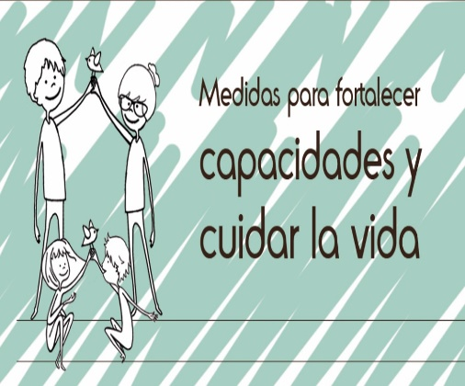
 | Capacidad | Medidas | Vulnerabilidad | Medidas
 | Estas son las tres (3) fortalezas o recursos con los que cuenta el establecimiento educativo para afrontar la situación que más afecta la convivencia, la vida y la integridad: | Enuncie una medida para fortalecer cada capacidad. | Estos son los tres (3) factores que hacen que sea más probable que el riesgo se mantenga o empeore: | Enuncie una medida para reducir o mitigar cada vulnerabilidad.
 | 1. Escuela de padres | SEGUIR IMPLEMENTANDO LA ECUELA DE PADRES,TALLERES | 1. Falta de fortalecimiento de principios y valores en las familias | SEGUIR IMPLEMENTANDO ACTIVIDADES DE ESCUELAS DE PADRES,IMPLEMENTAR TALLERES EN CATEDRA DE PAZ,.ACTIVIDADES DE MANEJO DE EMOCIONES
 | 2 Psicorientador | MAYOR COLABORACION POR PARTE DE LA PSICORIENTADORA,REALIZAR MAS CHARLAS SOBRE ESTOS RIESGO QUE SE PRESENTAN CON MAYOR FRECUENCIA. | 2. Falta de atenciòn | MAYOR APOYO CON LA PSCOLOGA,REALIZAR TALLERES A PADRES DE FAMILIA Y ESTUDIANTES PARA FORTALECER LA COMUNICACIÓN. MEJORAR EL DIALOGO.
 | 3. Manual de convivencia | CHARLAS EN EL EPACIO DE TITULATURA PARA MEJORAR FALENCIAS QUE AFECTAN LA VIDA, LA CONVIVENCIA Y LA INTEGRIDAD EDUCATIVA. | 3. Intolerancia | SENSIBILIZACION DEL MANUAL DE CONVIVENCIA.PLANEAR UNA CLASE.

